일반화면1
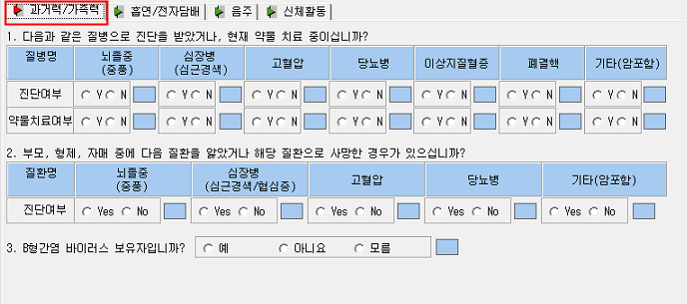
*IMPOL00T 테이블*
09. QUE011 (7자리수표기) - 진단여부
( Y=1, N=2) ( ex: N+N+N+N+N +N+N= 2222222, Y+Y+N+N+N+N+N = 1122222 )
뇌졸증+심장병+고혈압+당뇨병+이상지질혈증+기타(암포함)+폐결핵
10. QUE012 (7자리수 표기) - 약물치료여부
( Y=1, N=2) ( ex: N+N+N+N+N +N+N= 2222222, Y+Y+N+N+N+N+N = 1122222 )
뇌졸증+심장병+고혈압+당뇨병+이상지질혈증+기타(암포함)+폐결핵
11. QUE021 (5자리수 표기) - 가족력
(Yes=1, No=2) ( ex: No+No+No+No+No= 22222, Yes+No+Yes+No+No = 12122)
뇌졸증+심장병+고혈압+당뇨병+기타(암포함)
12. QUE031 (ex: 예=1, 아니오=2,모름=3) - B형간염

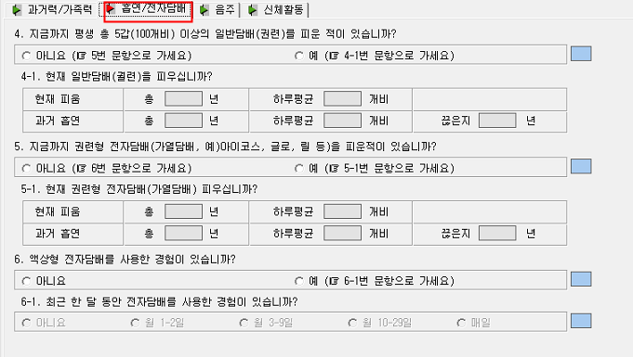
*IMPOL00T 테이블*
13. QUE041 ( ex: 아니요= 1, 예= 2 )
14. QUE042 - 현재피움 년
15. QUE043 - 현재피움 개비
16. QUE044 - 과거피움 년
17. QUE045 - 과거피움 개비
103. QUE046 - 과거흡연 끊은 기간
104. QUE053 (ex: 아니요= 1, 예= 2 ) - 권련형 전자담배 흡연여부
105. QUE054 - 현지피움 년
106. QUE055 - 현재피움 개비
107. QUE056 - 과거흡연 년
108. QUE057 - 과거흡연 개비
109. QUE058 - 과거흡연 끊은 기간
18. QUE051 - 액상형 전자담배 (ex: 아니요= 1, 예 = 2)
19. QUE052 - 최근 한 달 동안 액상형 전자담배 사용한 경험
(ex: 아니요= 1, 월 1-2일= 2, 월3-9일= 3, 월 10-29= 4, 매일= 5)

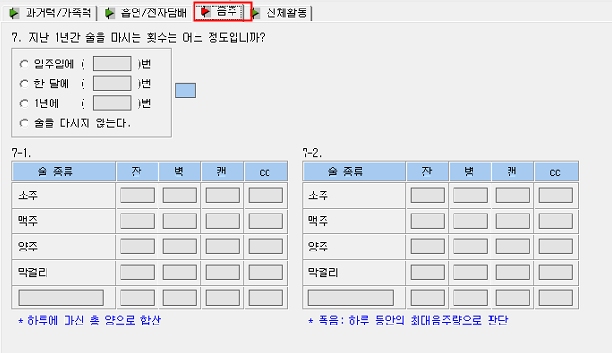
*IMPOL00T 테이블*
20. QUE061 - (ex: 일주일= 1, 한달 = 2, 1년= 3, 술을 마시지 않는다= 4)
51. QT0601 - 음주 일주일에 몇 번 - QUE061값이 1일때 입력
52. QT0602 - 음주 한달에 몇 번 - QUE061값이 2일때 입력
53. QT0603 - 음주 1년에 몇 번 - QUE061값이 3일때 입력
7-1
소주 54. Q06111 - 잔, 55. Q06112 - 병, 56. Q06113 - 캔, 57. Q06114 - CC
맥주 58. Q06121 - 잔, 59. Q06122 - 병, 60. Q06123 - 캔, 61. Q06124 - CC
양주 62. Q06131 - 잔, 63. Q06132 - 병, 64. Q06133 - 캔, 65. Q06134 - CC
막걸리 66. Q06141 - 잔, 67. Q06142 - 병, 68. Q06143 - 캔, 69. Q06144 - CC
기타 70. Q06150 - 기타 술 종류 (ex: 와인)
71. Q06151 - 잔, 72. Q06152 - 병, 73. Q06153 - 캔, 74. Q06154 - CC
*IMPOL00T 테이블*
7-2
소주 75. Q06211 - 잔, 76. Q06212 - 병, 77. Q06213 - 캔, 78. Q06214 - CC
맥주 79. Q06221 - 잔, 80. Q06222 - 병, 81. Q06223 - 캔, 82. Q06224 - CC
양주 83. Q06231 - 잔, 84. Q06232 - 병, 85. Q06233 - 캔, 86. Q06234 - CC
막걸리 87. Q06241 - 잔, 88. Q06242 - 병, 89. Q06243 - 캔, 90. Q06244 - CC
기타 91. Q06250 - 기타 술 종류 (ex: 와인)
92. Q06251 - 잔, 93. Q06252 - 병, 94. Q06253 - 캔, 95. Q06254 - CC

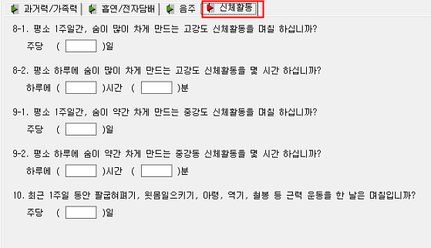
*IMPOL00T 테이블*
96. QT0711 - 고강도 신체활동 주당 일 수
97. QT0721 - 고강도 신체활동 하루 시간
98. QT0722 - 고강도 신체활동 하루 분
99. QT0811 - 중강도 신체활동 주당 일 수
100. QT0821 - 중강도 신체활동 하루 시간
101. QT0822 - 중강도 신체활동 하루 분
102. QT0911 - 최근 1주일 근력운동 일 수

일반화면2(추가문진)
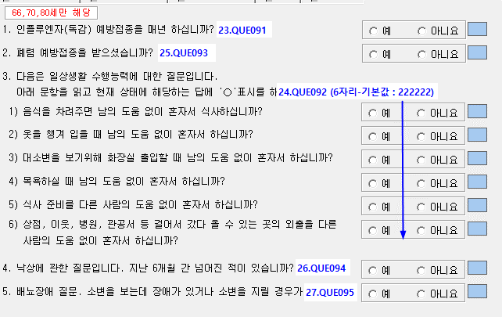
*IMPOL00T 테이블*
23. QUE091 (ex: 예= 1, 아니요= 2)
25. QUE093 (ex: 예= 1, 아니요= 2)
24. QUE021 (6자리수 표기)
(예=1, 아니요=2) ( ex: 예+아니요+예+아니요+예+아니요=121212, 예+예+예+예+예+예=111111)
26. QUE094 (ex: 예= 1, 아니요= 2)
27. QUE095 (ex: 예= 1, 아니요= 2)

생활습관화면
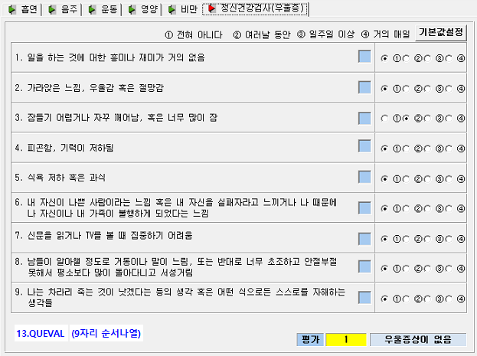
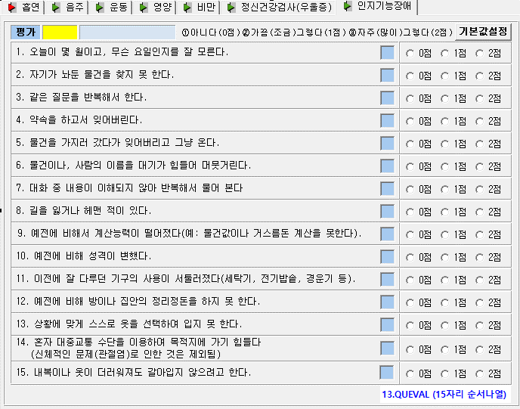
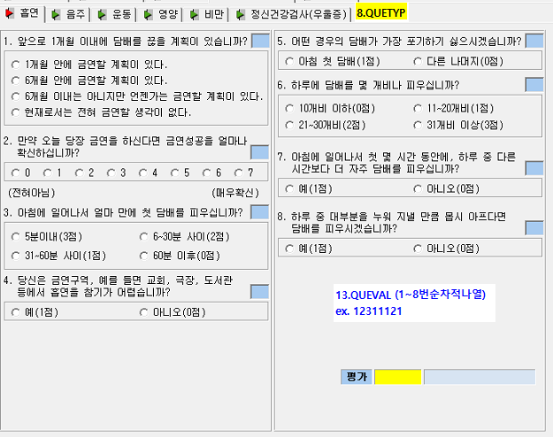
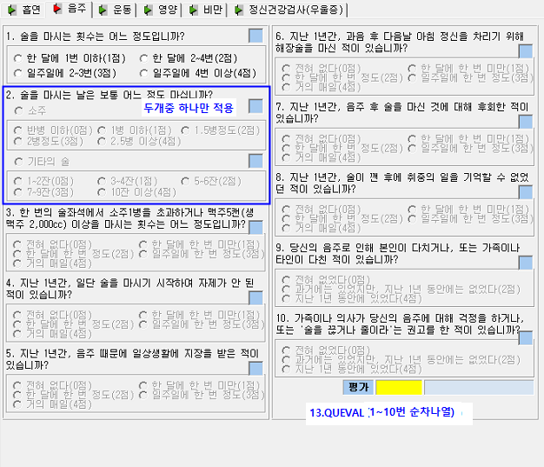
*IMPOLL7T 테이블*
08. QUETYP (1.흡연, 2.음주, 3.운동, 4.영양. 5.비만, 6.정신건강검사(우울증), 7.인지기능장애)
13.QUEVAL - 각 항목별 선택된 값 순차적으로 나열해서 저장
(ex: 흡연 : 1개월안에금연+0+5분이내+예+아침+10개비+예+예= 11111111)
음주의 2번 항목은 소주일경우에 2번째에 값을입력하고 3번째를 0으로 입력
기타의 술 일경우에 2번째에 0을 입력하고 3번째에 값을 입력
(ex: 음주: 한달1번이하+소주반병이하+뒤에 다 전혀없다=1101111111,
한달1번이하+기타술 1~2잔+뒤에 다 전혀없다=10111111111)
흡연의 3, 6번 항목의 경우 왼쪽 상단에서 아래로 그리고 오른쪽 상단에서 아래로 숫자가 증가합니다
(ex: 흡연 : 1개월안에금연+7+31~60분+예+아침+11~20개비+예+예=18211311)

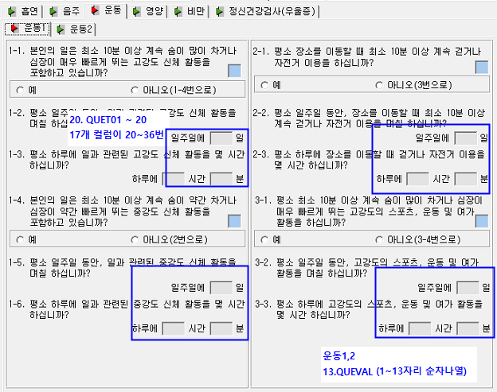
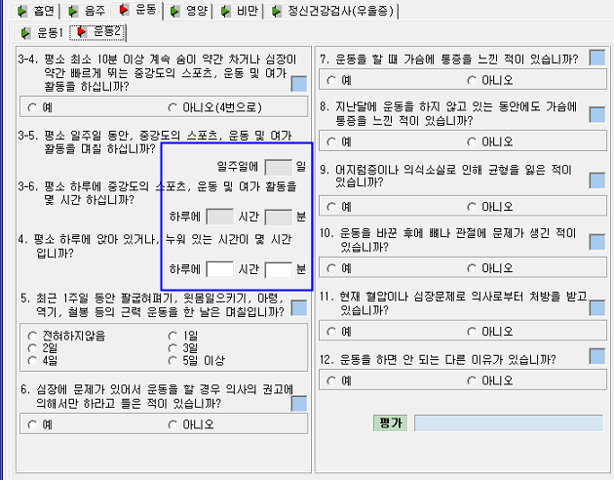
*IMPOLL7T 테이블*
08. QUETYP (1.흡연, 2.음주, 3.운동, 4.영양. 5.비만, 6.정신건강검사(우울증), 7.인지기능장애)
13.QUEVAL - 각 항목별 선택된 값 순차적으로 나열해서 저장
(ex: 운동: 1-1+1-4+2-1+3-1+3-4+5+6+7+8+9+10+11+12
예+예+예+예+예+4일+예+예+예+예+예+예+예=1111131111111)
20. QUET01 - 1-2
21. QUET02 - 1-3 시간
22. QUET03 - 1-3 분
23. QUET04 - 1-5
24. QUET05 - 1-6 시간
25. QUET06 - 1-6 분
26. QUET07 - 2-2
27. QUET08 - 2-3 시간
28. QUET09 - 2-3 분
29. QUET10 - 3-2
30. QUET11 - 3-3 시간
31. QUET12 - 3-3 분
32. QUET13 - 3-5
33. QUET14 - 3-6 시간
34. QUET15 - 3-6 분
35. QUET16 - 4 시간
36. QUET17 - 4 분

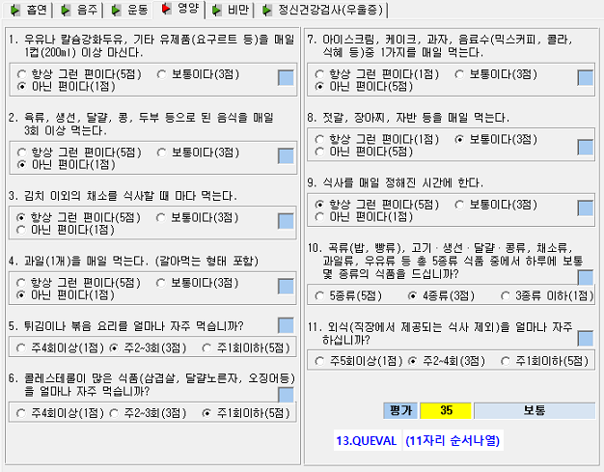
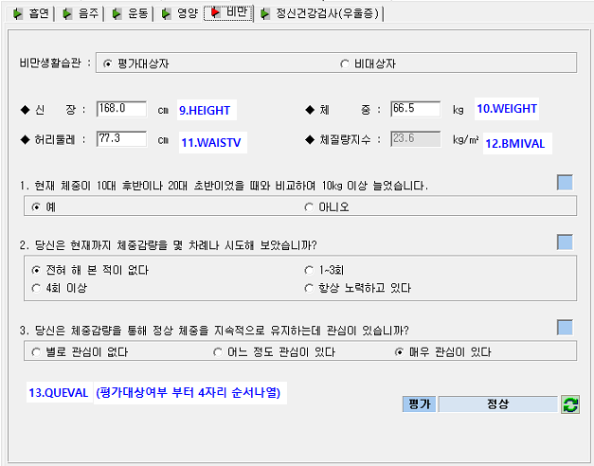
*IMPOLL7T 테이블*
08. QUETYP (1.흡연, 2.음주, 3.운동, 4.영양. 5.비만, 6.정신건강검사(우울증), 7.인지기능장애)
13.QUEVAL - 각 항목별 선택된 값 순차적으로 나열해서 저장
(ex: 비만: 평가대상자+예+전혀 없다+별로관심없다= 1111
)
09. HEIGHT - 신장
10. WEIGHT - 체중
11. WAISTV - 허리둘레
12. BMIVAL - 체질량지수

구강화면
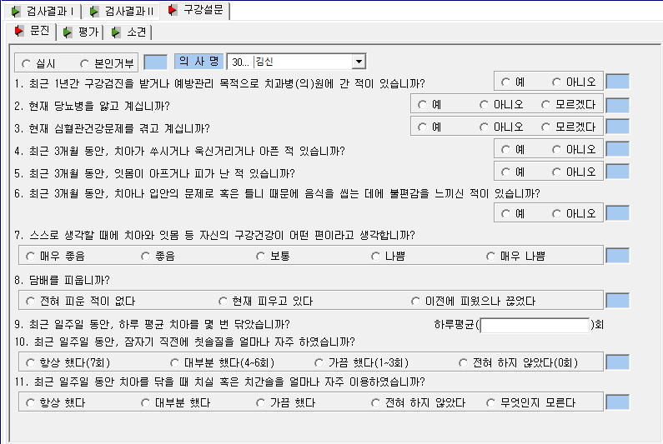
*IMPOLTOT 테이블*
58. QUE321 (ex: 실시=1, 아니오=2)
12. QUE011 (ex: 예=1, 아니오=2)
13. QUE021 (ex: 예=1, 아니오=2, 모르겠다=3)
14. QUE031 (ex: 예=1, 아니오=2, 모르겠다=3)
15. QUE041 (ex: 예=1, 아니오=2)
16. QUE051(ex: 예=1, 아니오=2)
17. QUE061(ex: 예=1, 아니오=2)
18. QUE071
(ex: 매우좋음=1, 좋음=2, 보통=3, 나쁨=4, 매우나쁨5)
26. QUE151(ex: 피운적없다=1, 피우고있다=2, 끊었다=3)
20. QUE091 (ex: 3 // 숫자형식으로 입력)
21. QUE101 (ex: 항상했다=1, 대부분=2. 가끔=3, 전혀=4)
22. QUE111 (ex: 항상했다=1, 대부분=2. 가끔=3, 전혀=4)
<<라디오버튼>> 중에 1,2,3 값에 해당하지 않으면, 0 으로 넣어주셔야 합니다.

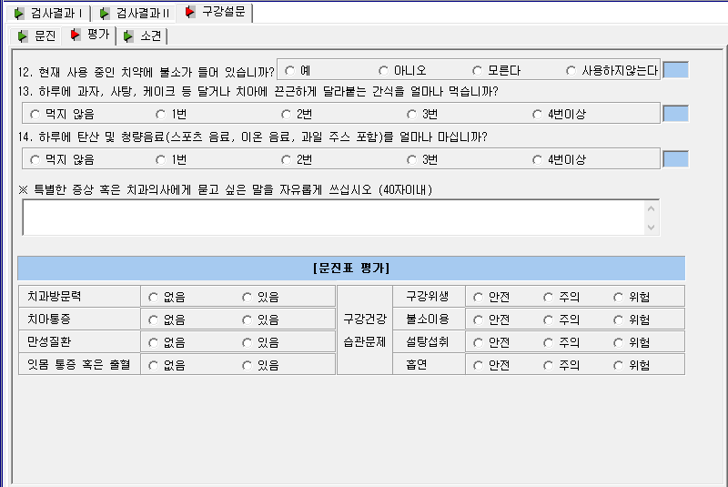
*IMPOLTOT 테이블*
23. QUE121 (ex: 예=1, 아니오=2, 모르겠다=3)
24. QUE131 (ex: 먹지않음=1, 1번=2, 2번=3, 3번=4, 4번이상=5)
25. QUE141 (ex: 먹지않음=1, 1번=2, 2번=3, 3번=4, 4번이상=5)
51. REMARK
29. QUE171 (4자리 수 표기 ) 치과방문+치아통증+만성질환+잇몸통증
(ex: 없음+없음+없음+없음=1111, 없음+있음+없음+있음=1212)
30. QUE181(4자리 수 표기) 구강+불소+설탕+흡연
(ex: 없음+없음+없음+없음=1111, 없음+있음+없음+있음=1212)
<<라디오버튼>> 중에 1,2,3 값에 해당하지 않으면, 0 으로 넣어주셔야 합니다.

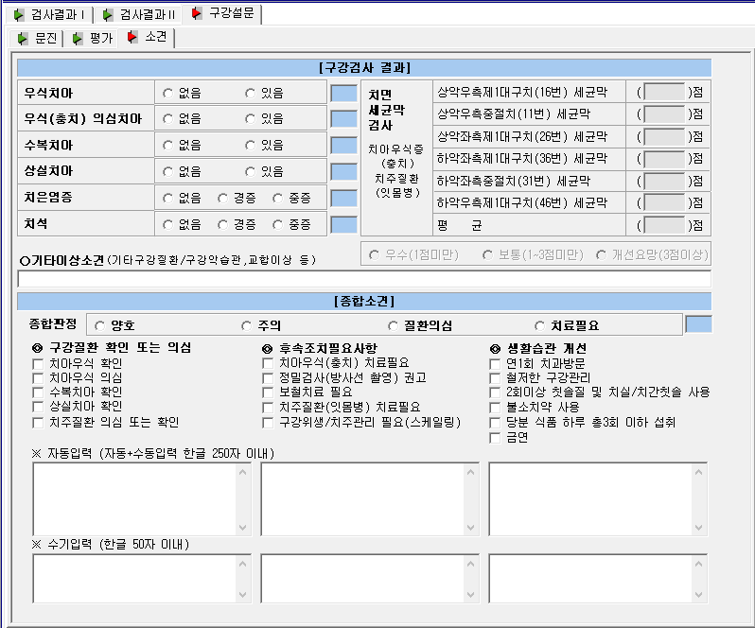
*IMPOLTOT 테이블*
32. QUE211(6자리 수 표기) 우식치아+우식의심+수복+상실+치은+치석
(ex: 없음+없음+없음+없음+없음+없음=111111, 없음+있음+없음+있음+없음+있음=121212)
33. QUE221 (ex: 3 // 숫자형식으로 입력, 빈값은 null로 입력) -16번 세균막
34. QUE231 (ex: 3 // 숫자형식으로 입력, 빈값은 null로 입력) - 11번 세균막
35. QUE241 (ex: 3 // 숫자형식으로 입력, 빈값은 null로 입력) - 26번 세균막
37. QUE251 (ex: 3 // 숫자형식으로 입력, 빈값은 null로 입력) - 36번 세균막
38. QUE261 (ex: 3 // 숫자형식으로 입력, 빈값은 null로 입력) - 31번 세균막
39. QUE271 (ex: 3 // 숫자형식으로 입력, 빈값은 null로 입력) - 46번 세균막
41. QUE281 (ex: 3 // 숫자형식으로 입력, 빈값은 null로 입력) - 평균
<<라디오버튼>> 중에 1,2,3 값에 해당하지 않으면, 0 으로 넣어주셔야 합니다.

암화면
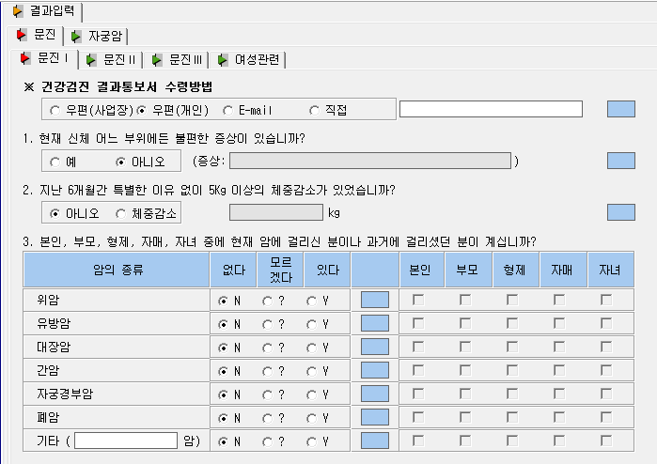
*IMPOL04T 테이블*
09. QUE011 (ex: 예=1, 아니오=2)
10. QUE012 (ex: 증상입력 )
11. QUE021 (ex: 아니오=1, 체중감소=2)
12. QUE022 (ex: 체중입력 // 숫자 )
--- 본인,부모,형제,자매 형식 [6자리 입력, 라디오버튼+본인+부모+형제+자매+자녀]
-- 라디오버튼 ( 없다=1, 모르겟다=2, 있다=3 ) // 체크박스 ( 체크 = Y, 체크해제 = N )
14. QUE031 (ex: 1NNNNN, 1NNYNN, 1YYYYYY) - 위암
15. QUE032 (ex: 1NNNNN, 1NNYNN, 1YYYYYY) - 유방암
16. QUE033 (ex: 1NNNNN, 1NNYNN, 1YYYYYY) - 대장암
17. QUE034 (ex: 1NNNNN, 1NNYNN, 1YYYYYY) -간암
18. QUE035 (ex: 1NNNNN, 1NNYNN, 1YYYYYY) - 자궁경부암
42. QUE037 (ex: 1NNNNN, 1NNYNN, 1YYYYYY) - 폐암
19. QUE036 (ex: 1NNNNN, 1NNYNN, 1YYYYYY) - 기타 //

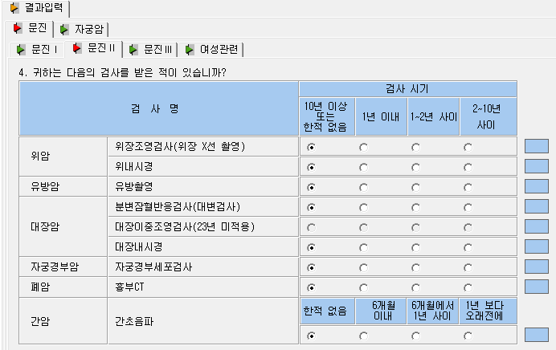
*IMPOL04T 테이블*
-- 라디오버튼 ( 한적없음=1, 1낸 이내=2, 1~2년사이=3, 2~10년사이=4 )
20. QUE041 (2자리수표기) 위장조영검사+위내시경 - 위암
(ex: 11, 13, 14)
21. QUE042 (1자리수표기) - 유방암
22. QUE043 (3자리수 표기) 분변잠혈+0+대장내시경 - 대장암
(ex: 101, 202, 303, 404)
23. QUE044 (1자리수 표기) - 자궁경부암간암
43. QUE046 (1자리수 표기) - 폐암
24. QUE045 (1자리수 표기) - 간암

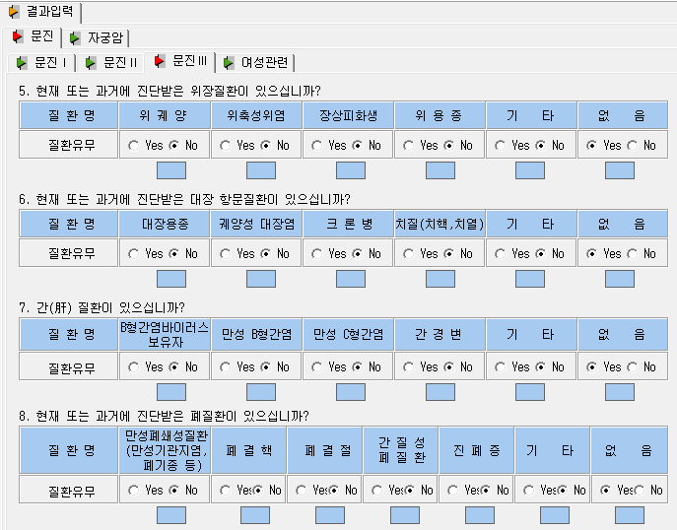
*IMPOL04T 테이블*
-- 질환유무 : Yes = 1 // No = 2
25. QUE051 (5자리수표기) - 위장질환 // 없음은 사용안함.
( ex: No+No+No+No+No = 22222, Yes+No+No+No = 12222 )
26. QUE061 (5자리수표기) - 항문질환 // 없음은 사용안함.
( ex: No+No+No+No+No = 22222, Yes+No+No+No = 12222 )
27. QUE071 (5자리수표기) - 간질환 // 없음은 사용안함.
( ex: No+No+No+No+No = 22222, Yes+No+No+No = 12222 )
44. QUE151 (6자리수표기) - 폐질환 // 없음은 사용안함.
( ex: No+No+No+No+No+No = 222222, Yes+No+No+No+No = 122222 )

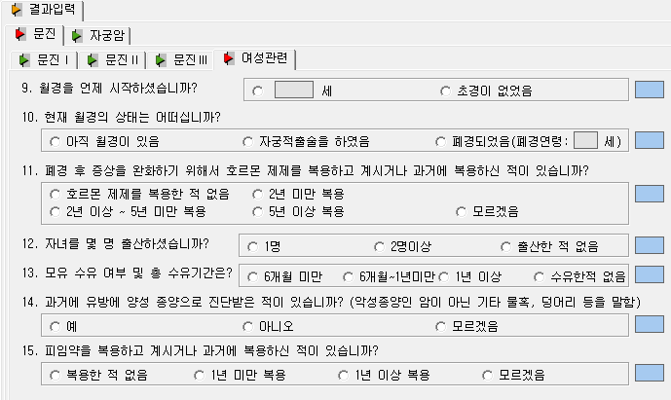
[ IMPOL04T 테이블 ] 28.QUE081 (1자리 표기) - 1.만 / 2.초경이 없었음 29.QUE082 (Text) - 나이입력 30.QUE091 (1자리 표기) - 1.아직월경 / 2.자궁적출 / 3.폐경 / 4. 병력으로 월경하지 않음 31.QUE092 (Text) - 나이입력 32.QUE101 (11.폐경 후 증상을 ~ 문진) 값이 NNNNN 순입니다. => 1.호르몬 / 2.2년미만 / 3. 2년이상 / 4.5년이상 / 5.모르겠다. => 순서대로 해당 하는거에 Y로 표기하시면됩니다. ex) NNYNN 33.QUE111 (12.자녀를 ~) 34.QUE121 (13.모유 수유~) 35.QUE131 (14. 과거에 유방에~) 36.QUE141 (15. 피임약을 복용~)

특수문진화면
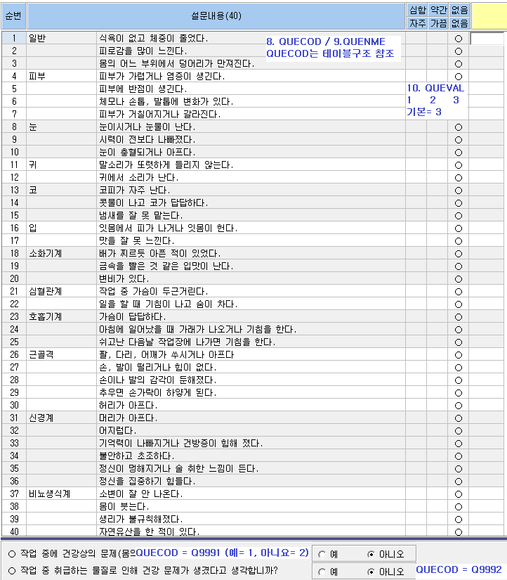

야간문진화면
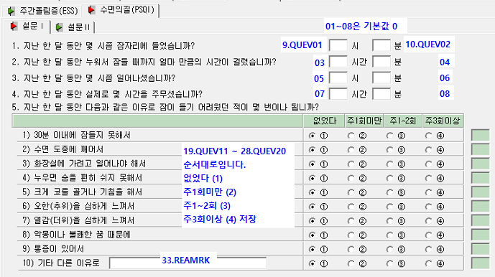
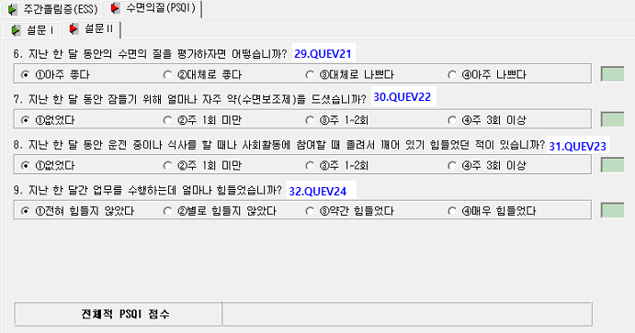
[노출평가]
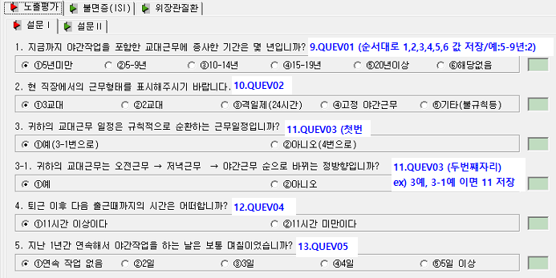
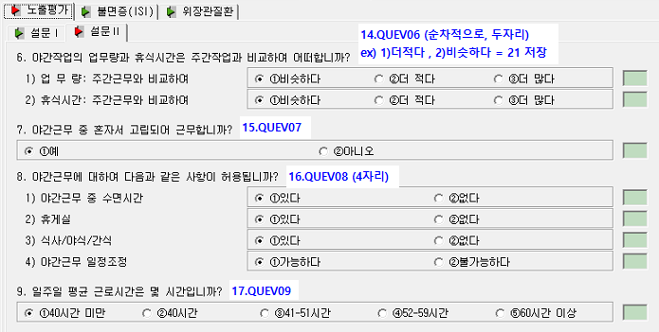

[불면증]
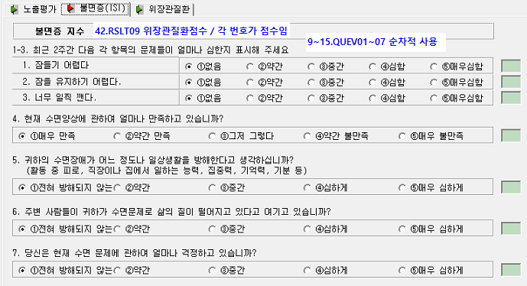

[위장관질환]
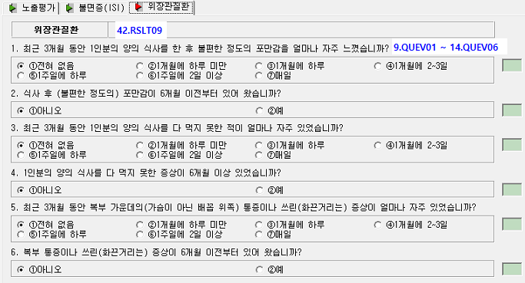
 | 1) 2번질문 예(2)이고, 1번질문에 (6) 또는 (7)이면 +1점 2) 4번질문 예(2)이고, 3번질문에 (6) 또는 (7)이면 +1점 3) 6번질문 예(2)이고, 5번질문에 (5) 또는 (6) 또는 (7)이면 +1점 기본값은 0점이고, 3가지 조건에 부합되면 +1점씩 가산함

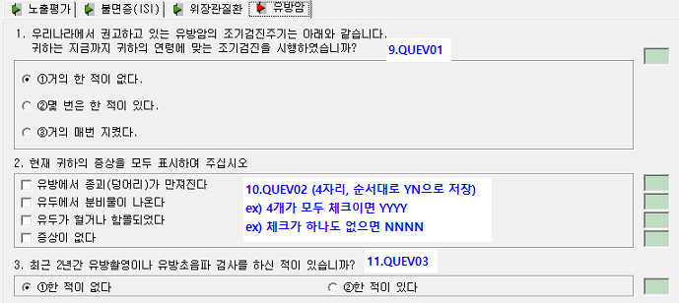
[유방암]
 | (탭)노출평가의 4번질문 : 퇴근 이후 다음 출근때까지의 시간? (1) / (2) 1) 35세 이상이고, 노출평가(2) 이고, 유방암2번질문 <> 'NNN' (3개만) 이고, 유방암3번질문에 (1)이면 42.RSLT09 에 1 저장 2) 35세 미만이고, 노출평가(1) 이고, 유방암2번질문 <> 'NNN' (3개만) 이고, 유방암3번질문에 (1)이면 42.RSLT09 에 2 저장 3) 유방암2번질문 <> 'NNN' (3개만) 이고, 유방암3번질문에 (2)이면 42.RSLT09 에 3 저장

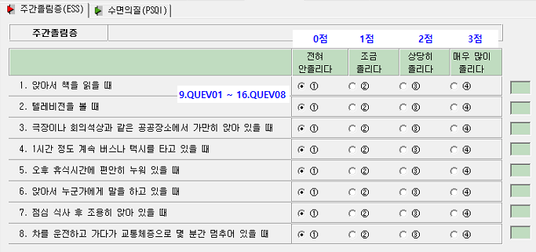
[주간졸림증]
 | 42.RSLT09 점수저장 점수는 각질문별 점수합산입니다. 0점 ~ 24점까지 가능

[수면의질]

